電源使用届
スペースシアター電源使用届
 |  |  |  |  | 年 月 日
主催者 | 団体名
 | 担当者名
 | 電話番号
利用日
イベント名

使用エリア | 使用電源 | 内容 |  |  | 電源容量

映像ラックの設置 |  | 有 ・ 無 |  | 設置エリア
仮設用電源盤 ⑦⑧使用の場合 |  | 電気工事士 | 会社名
 |  |  | 氏名
 |  |  | 携帯番号
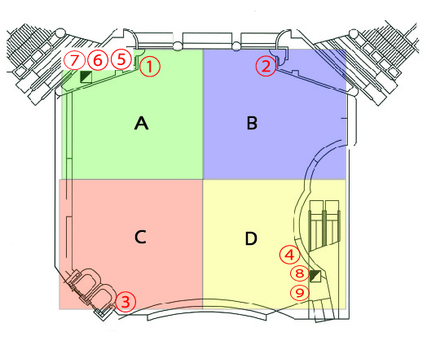
 |  |  |  | ① Ｃ型コンセント 15Ａ＋15Ａ
 |  |  |  | ② Ｃ型コンセント 15Ａ＋15Ａ
 |  |  |  | ③ Ｃ型コンセント 15Ａ＋15Ａ
 |  |  |  | ④ Ｃ型コンセント 15Ａ＋15Ａ
 |  |  |  | ⑤ 電源盤（ＥＰＳ内）20A（2口）×1
 |  |  |  | ⑥ 電源盤（ＥＰＳ内）20A（2口）×3
 |  |  |  | ⑦ 仮設用電源盤（会場下手） 単層三線
 |  |  |  | （50Ａ+50Ａ 200Ｖ）
 |  |  |  | ⑧ 仮設用電源盤（ｴｽｶﾚｰﾀｰ下） 単層三線
 |  |  |  | （100Ａ 100Ｖ）
 |  |  |  | ⑨ 電源盤（ｴｽｶﾚｰﾀｰ下） 20A（2口）×6
 | 使用エリア：Ａ・Ｂ・Ｃ・Ｄ

